参考資料５
現状の施設運営における年間収支（概算）

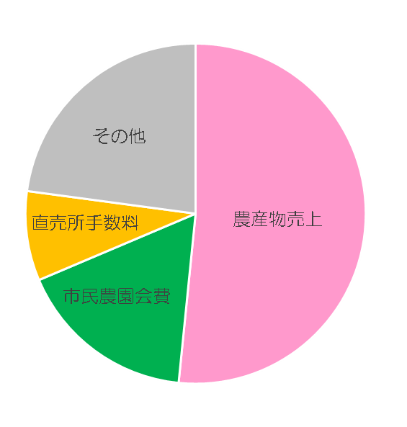
○収入

（内訳）
 | 収入 １８，８００千円
 | 農産物売上 | 52%
 | 市民農園会費 | 17%
 | 直売所手数料 | 9%
 | その他 | 22%

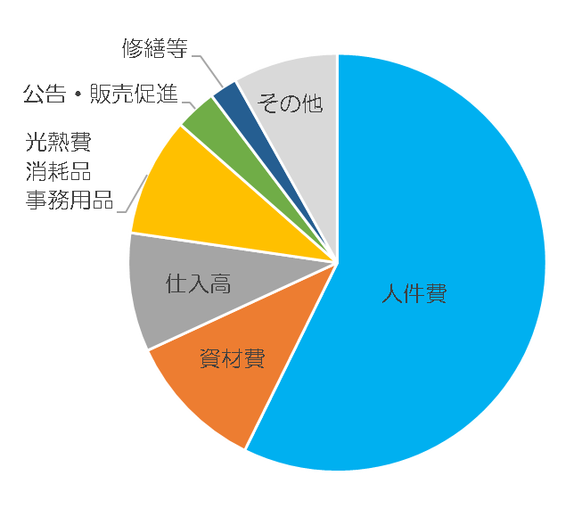
（内訳）
○支出
 | 支出 １８，５００千円
 | 人件費 | 57%
 | 資材費 （種苗・肥料・農園資材等） | 11%
 | 仕入高 | 9%
 | 光熱費・消耗品・事務用品 | 9%
 | 公告・販売促進 | 3%
 | 修繕等 | 2%
 | その他 （通信費､公租公課､警備費など） | 9%

